微生信示例151

pie_classfication | pie_percent | 微生信，您身边的数据分析，可视化专家
A | 0.4 | https://www.bioinformatics.com.cn/plot_basic_bar_of_pie_plot_151
B | 0.15
C | 0.2 | 输出示例图
D | 0.25

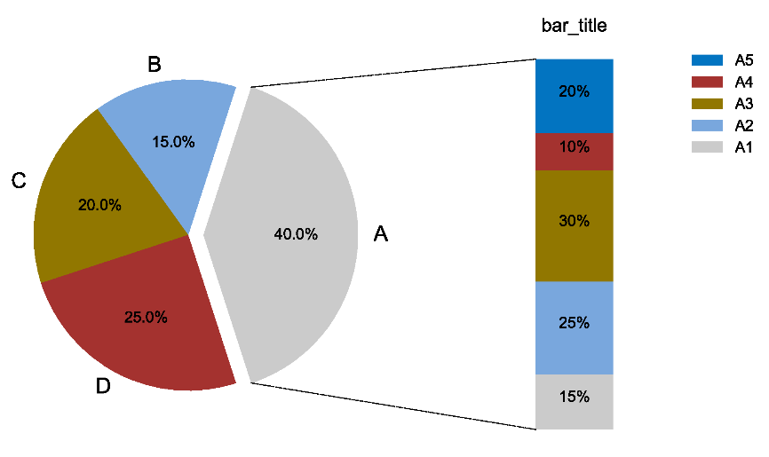
bar_title | bar_percent
A1 | 0.15
A2 | 0.25
A3 | 0.3
A4 | 0.1
A5 | 0.2

 |  | B站：基础组合图：饼图+堆叠柱状图绘制视频教程

 |  | 注意：

 |  | 使用问题，或数据分析合作意向
 |  | 请微信扫码联系我们

